Hoja1
Proveedor |  | Cliente

Ing. John Rivera |  | Ing. Jimmy Saldivias
Celular: 0992409136 |  | Celular:0939734688
Mail: | jariver1986@gmail.com | Mail: | j_saldivias@yahoo.com
Guayaquil - Ecuador |  | Guayaquil - Ecuador

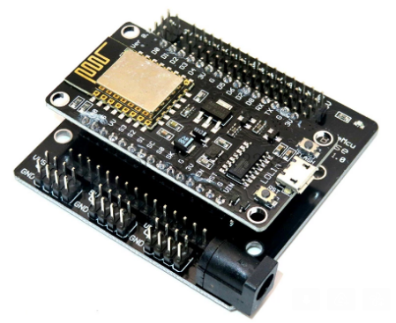
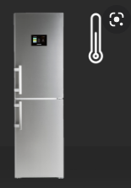

Descripcion de Proyecto: Haciendo uso de las nuevas tecnologías IoT(El internet de las cosas), éste dispositivo Datalogger Web, toma datos de temperatura y los envia a un servidor Web donde el cliente final puede observar su informacion en tiempo real y descargar el documento correspondiente en una hoja de calculo. Riesgos: La adquisicion del proyecto podria ser afectado por falta de senal WIFI o alimentacién eléctrica con cargador no util, se recomienda no cambiar el cargador que es otorgado por el distribuidor. Tiempo de Desarrollo: 10 días a partir del primer abono 50%

ID | DESCRIPTION |  | Costo unit | Qty. | TOTAL
2 | Arduino Node WIFI |  | 20 | 1 | $20.00
2 | Sensor temperatura Digital |  | 15 | 1 | $15.00
2 | Fuente de alimentacion 5v 3A |  | 15 | 1 | $15.00
2 | Cable USB 1,5 m |  | 5 | 1 | $5.00
2 | Caja IP 65 |  | 5 | 1 | $5.00
2 | Cable Jumper |  | 5 | 1 | $5.00
2 | Esamble de dispositivos |  | 45 | 1 | $45.00
2 | Programacion |  | 40 | 1 | $40.00
2 | Configuracion pagina Web |  | 40 | 1 | $40.00
 |  |  |  |  | $-
 |  |  |  |  | $-
 |  |  |  |  | $-
 |  |  |  | SUBTOTAL | $190.00
 |  |  |  | -
 |  |  |  | - | $-
 |  |  |  | SHIPPING AND HANDLING | $-
 |  |  |  | TOTAL | $190.00

